Sheet1
 | 課題 | 使用統計資料 |  | 分析例 | 備考
平均寿命
1.1.1 滋賀県の平均寿命の推移 | 滋賀県の平均寿命の推移について、全国、平均寿命上位県、下位県との推移を比較する。 | 「都道府県生命表」昭和40（1960）年から令和２(2020)年までの値を使用 | データソース：滋賀県 健康づくり支援資料集(平成29年) 人口動態・生命表 表17-18 | ＊平均寿命 | ＊各年のデータを収集する必要あり2000-2020分はデータセット化済
1.1.２ 滋賀県の平均余命の推移 | ・年齢別（平均余命）の検討も合わせて行い、世代間の平均余命の推移も検討する。 ・全国、平均寿命上位県、下位県との推移を比較する。 | 「都道府県生命表」昭和40（1960）年から令和２(2020)年までの値を使用 | データソース：滋賀県 健康づくり支援資料集(平成29年) 人口動態・生命表 表15-16 | ＊「Pref_life.xlsx」 ＊平均余命 ＊集計例1.1.2 ＊集計例1.1.1 | ＊各年のデータを収集する必要あり2000-2020分はデータセット化済
1.1.3 特定死因の除去による寿命の延び（都道府県生命表比較） | 都道府県生命表における「特定死因の除去による寿命の延び」について経年変化を集計する。平均寿命上位県、下位県、順位変動の大きい県を抽出し、特定死因の除去変数との関連を検討し、平均寿命に影響する疾病構造上の特徴を明らかにする。 | ・都道府県生命表における「特定死因を除去した場合の平均寿命の延び」を使用 ・Rパッケージ「fmsb」に、平成27年都道府県別生命表の概況データが収載されており、これを活用することで、近年の平均寿命上位県と下位県、順位変動が大きい県の疾病構造を視覚化することが可能である。同様に他の年次のデータセットを作成し、検討を行う。 | データソース：厚生労働省 都道府県生命表「特定死因を除去した場合の平均寿命の延び」 | ＊検討対象県 上位県：滋賀県、長野県 下位県：青森県 変動が大きい県：（up）岡山県、島根県、熊本県 （down）沖縄県 ＊出力例1.1.3
1.1.4 県内市町村の平均寿命 |  | 滋賀県内市町の平均寿命の推移については、「市町村生命表」昭和40（1960）年から令和２(2020)年までの値を使用する。 | データソース：滋賀県 健康づくり支援資料集(平成29年) 人口動態・生命表 表17-18 ＊各年のデータを収集する必要あり | バインドデータ作成必要

１．２ 健康寿命 |  |  | データソース：滋賀県 健康づくり支援資料集(平成29年) 健康寿命データ ＊各年のデータを収集する必要あり
1．３ 要介護認定データ | 健康寿命の指標各種定義による算出 ・自立期間 ・要介護期間 ・障害調整健康余命；disability adjusted life expectancy :DALE ・障害を持つ人の割合 加重障害保有割合 WDP：weighted disability prevalence
１.3.2 自立期間、要介護期間 |  | 「健康寿命の地域指標算定の標準化に関する研究班」の算出式による算出値 | データソース：滋賀県 健康づくり支援資料集(平成29年) 平均自立期間と平均要介護期間（表12、表13）を用いる | ＊各年のデータを収集する必要あり 平成29年度：H19-28年（年齢別）、平成27年（市町村） 平成28年度： H18-27年（年齢別）、平成27年（市町村） 平成27年度：H17-26年（年齢別）、平成22年（市町村） 平成26年度： 平成25年度： 平成24年度：H17-23年（年齢別）、平成17年（市町村）
1.3.3 「DALE」、「WDP」 |  | 介護保険認定者数、生命表を用い、下記式より算出を行う。 | データソース：滋賀県 健康づくり支援資料集（要介護（要支援）認定者の状況） | ＊Rによるファイル読み込みコードあり
 | 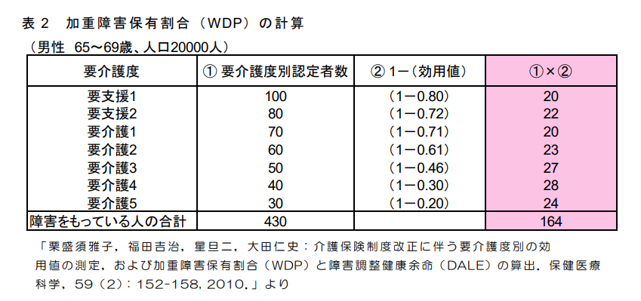 |  |  | 性・年齢階級別介護保険認定者数
 |  |  |  | ＊Rによるファイル読み込みコードあり
 |  |  |  | 都道府県別生命表2020, 2015, 2010, 2005,2000
 |  | Lx→x 歳の定常人口 |  | 市区町村別生命表 2020, 2015, 2010, 2005,2000
 |  | l x→x 歳の生存数
 |  | WDPx→x 歳の WDP

